Sheet1
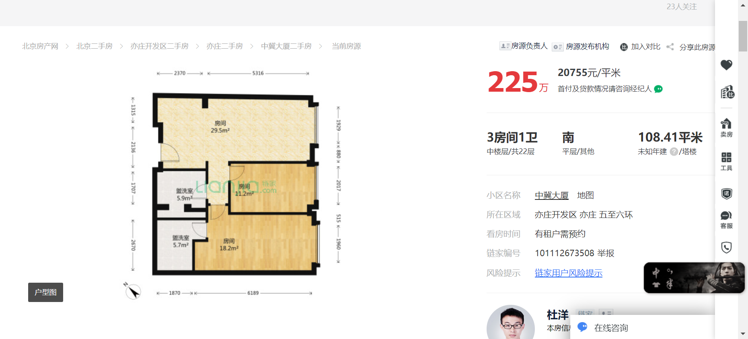

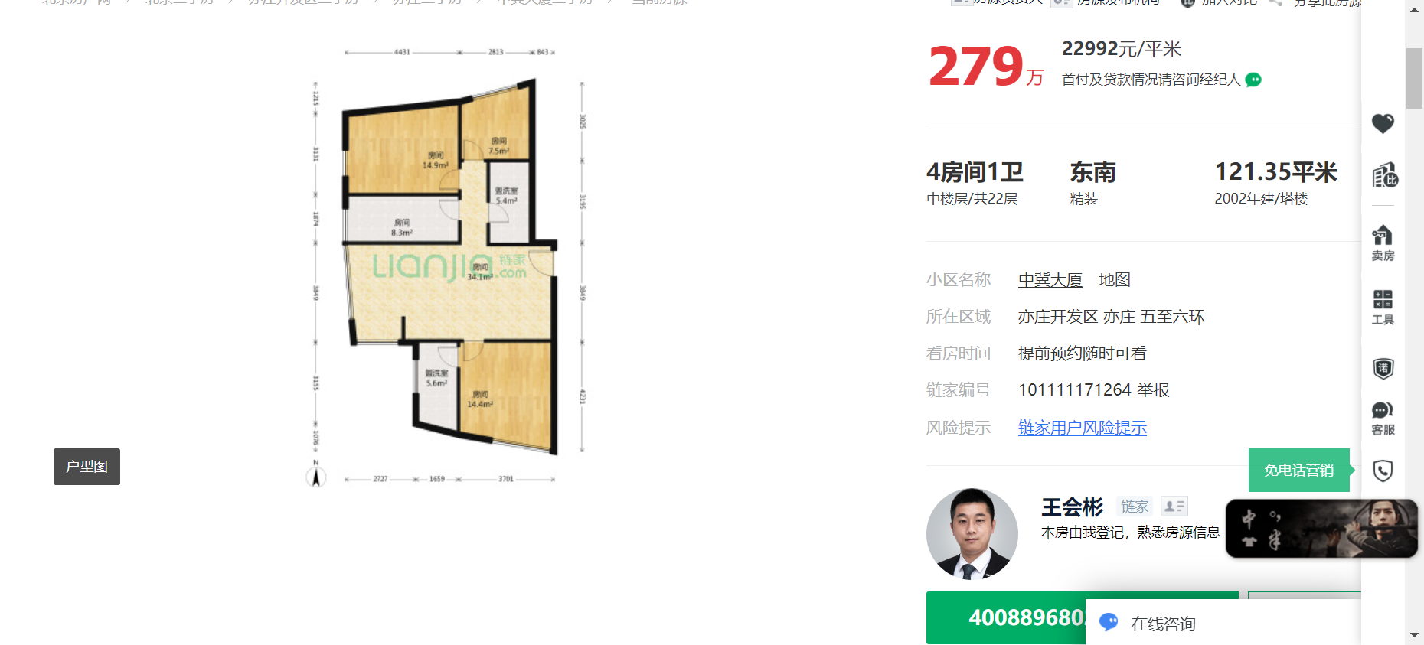

91.67 | 6000 | 2.1817388459
64 | 5300 | 2.7604166667
50 | 4800 | 3.2

